Sheet1
Ürün No | Resim | Ürün Adı | Adet | Birim Fiyat | Bağlantı
1 | 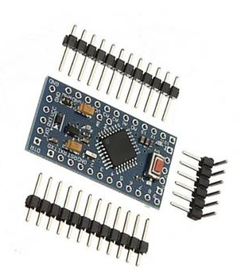 | Arduino Pro Mini | 1 | 166.32 | https://www.domirobot.com/arduino-pro-mini-328-klon-5-v-16-mhz-header-dahil-pmu8
2 | 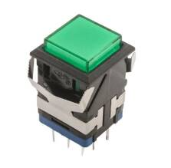 | Işıklı Buton | 4 |  | https://www.motorobit.com/kd2-21-19mm-isikli-anahtarli-push-buton-yesil
3 | 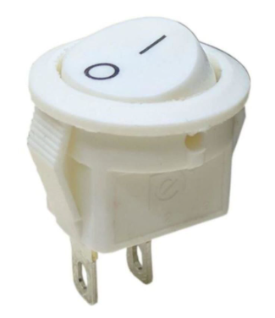 | Anahtar | 1 |  | https://www.elektronikport.com/urun/ic-134e-mini-s-yuvarlak-isiksiz-anahtar-on-off-2p-beyaz
4 | 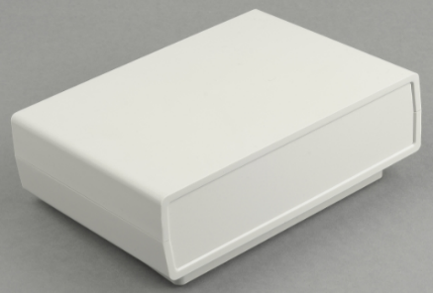 | DT-220 | 1 |  | https://www.altinkaya.com.tr/urunler/plastik-proje-kutulari/dt-220-plastik-proje-kutusu?category=110#attr=664,666,668
5 |  | DFR0571 | 1 | 102.63 | https://ozdisan.com/Product/Detail/727118/DFR0571

